Sheet1
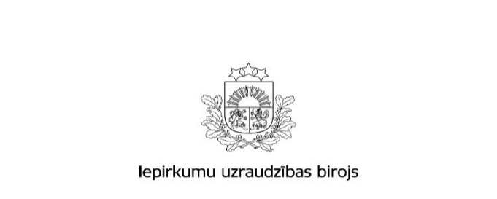

Kopējais rezultātu paziņojumu skaits un publikācijās norādītās līgumcenas pēc iepirkuma veida 2016.gadā

 | Būvdarbi |  | Preces |  | Pakalpojumi
 | Rezultātu paziņojumu skaits * | Kopējā līgumcena, milj.EUR, bez PVN * | Rezultātu paziņojumu skaits * | Kopējā līgumcena, milj.EUR, bez PVN * | Rezultātu paziņojumu skaits * | Kopējā līgumcena, milj.EUR, bez PVN *
Publisko iepirkumu likums
Virs un zem ES līgumcenu sliekšņa kopā | 569 | 620,711,730 | 1,512 | 543,646,317 | 1,379 | 470,379,462
Virs ES līgumcenu sliekšņa *** | 36 | 265,176,276 | 657 | 488,209,925 | 577 | 422,585,561
Zem ES līgumcenu sliekšņa ** | 533 | 355,535,454 | 855 | 55,436,392 | 802 | 47,793,901
8.² panta kārtībā **** | 2,007 | 97,912,845 | 4,565 | 76,034,154 | 5,417 | 93,030,439
Pavisam kopā | 2,576 | 718,624,575 | 6,077 | 619,680,471 | 6,796 | 563,409,901
Sabiedrisko pakalpojumu sniedzēju iepirkumu likums
Pavisam kopā | 9 | 132,470,710 | 77 | 352,954,049 | 35 | 169,803,660
Aizsardzības un drošības jomas iepirkumu likums
Pavisam kopā | 0 | 0 | 20 | 82,366,331 | 0 | 0
Avots: IUB Publikāciju vadības sistēmas datu bāze
Aprēķins veikts uz 26.01.2017
Apzīmējumu skaidrojumi: * ´Rezultātu paziņojumu skaits´ - norādītais skaitlis veidojas no šāda veida publikāciju veidlapām: Paziņojums par iepirkuma procedūras rezultātiem (PIL, SPSIL, ADJIL), Paziņojums par metu konkursa rezultātiem (PIL, SPSIL), Informatīvs paziņojums par noslēgto līgumu. * ´Kopējā līgumcena milj.EUR, bez PVN´ norādītā kopsumma veidojas no rezultātu paziņojumos norādītās iepirkumu līgumu cenas. Par reālo noslēgto līgumu summu pasūtītājs atskaitās iepirkumu gada pārskatos, kuros norāda visus kalendāra gadā veiktos iepirkumus un noslēgto līgumu līgumsummas. Rezultātu publikācijās norādītajām līgumcenām piemīt informatīvs raksturs. ** ´Zem ES līgumcenu sliekšņa´ - iepirkumi ar paredzamo līgumcenu precēm un pakalpojumiem no 42 000 EUR līdz 134 999,99 EUR, un būvdarbiem ar paredzamo līgumcenu no 170 000 EUR līdz 5 224 999,99 EUR; *** ´Virs ES līgumcenu sliekšņa´- paziņojumi ar paredzamo līgumcenu precēm un pakalpojumiem no 135 000 EUR un būvdarbi

